Esquema Mobles
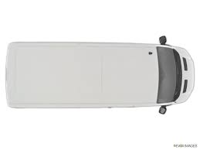
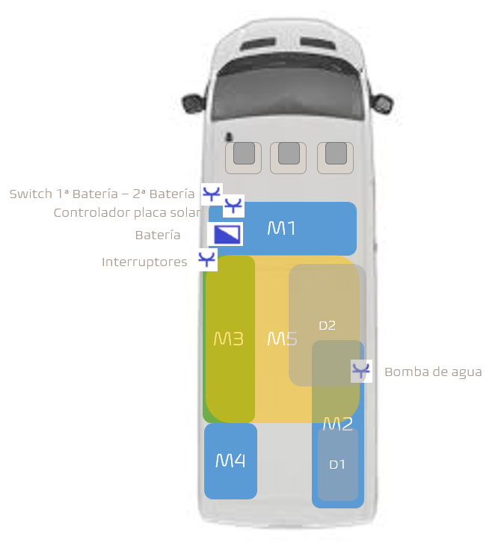
Simbol | Aparell | Exemples:

 | Calefacció

 | 12V

 | Bateria

 | Llum

 | Inversor

M5

M2

M1

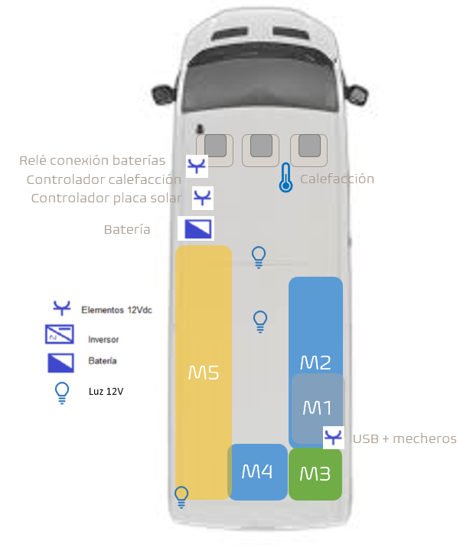

M4
M3

Esquema Electric
Placa Solar Iberian Solar
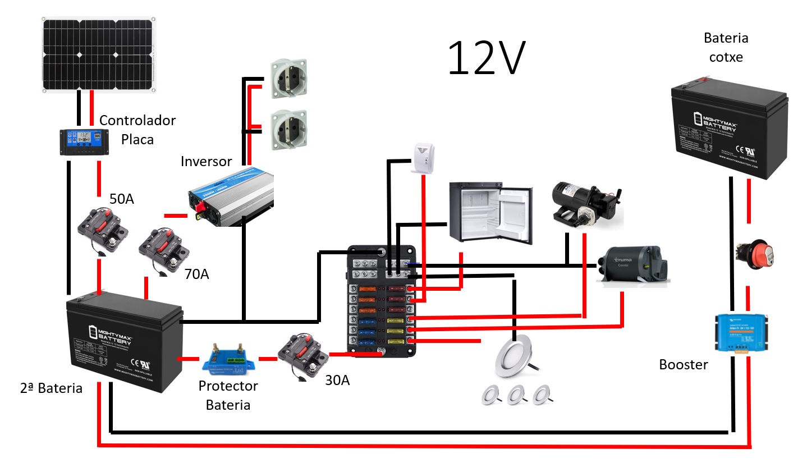
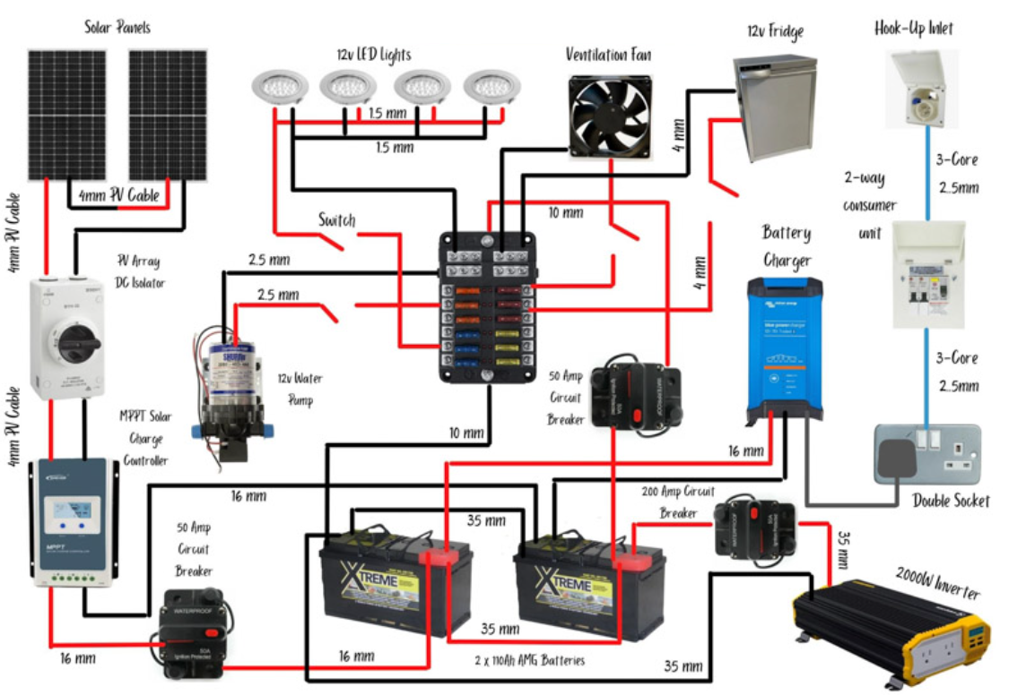
12V
Batería coche

1 Luz cama
2 luces LED
6 mm2
Calefactor Air Heater Autoterm 2d
Regulador Solar RoHs Solar Charge Controller

Interr.
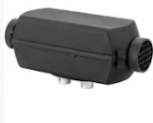

1,5mm2

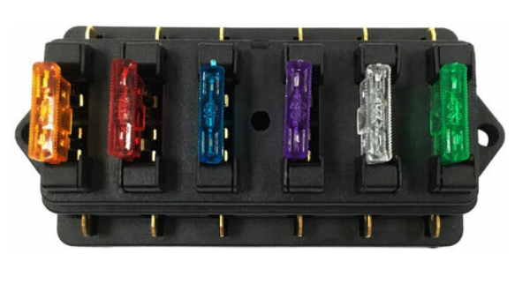
20A
1,5mm2
2,5mm2
Voltímetro
80A
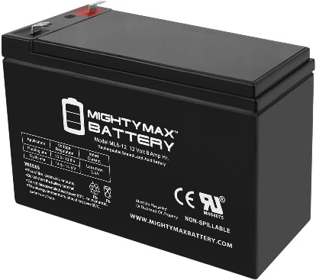
20A

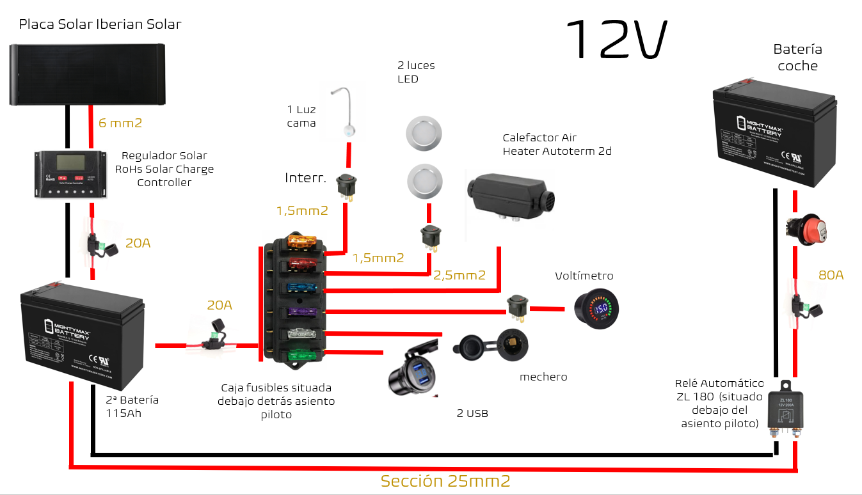

mechero
Caja fusibles situada debajo detrás asiento piloto
Relé Automático ZL 180 (situado debajo del asiento piloto)
2ª Batería
115Ah
2 USB

Sección 25mm2

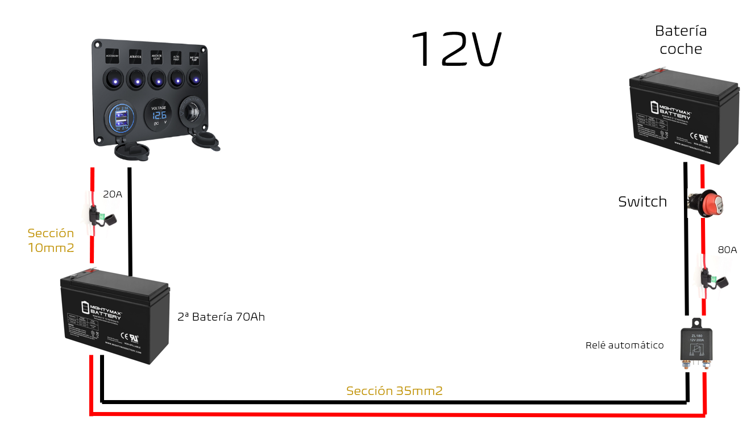

Esquema aigua
